Задача7
Известны условные вероятности поведения акции в различных состояниях экономики:
Какова вероятность того, что состояние экономики будет нейтральным и одновременно акция будет расти?
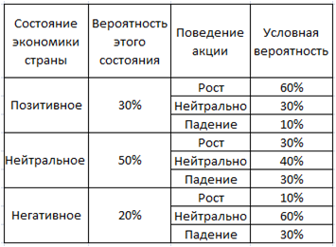
 | 15.00%

Задача8
Известны условные вероятности поведения акции в различных состояниях экономики (см.задачу 7). Какова общая вероятность того, что акция будет падать?

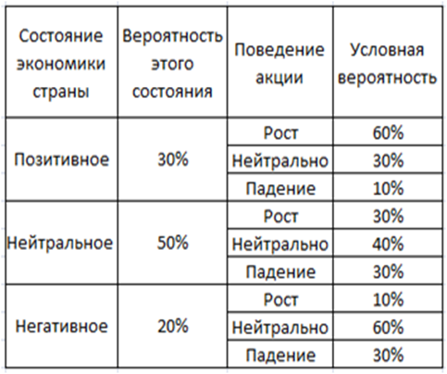
 | мат ожид | 24.00%

